Solicitud gráfica
 | Asignatura: | Matemáticas |  |  | Fecha:
 | Grado: | 4
 | Título del tema: | Múltiplos y divisores |  |  | ¿Cuaderno de estudio o recurso? | Recurso
 | Editor: | Johanna Montejo Rozo |  |  | Motor del recurso | F6

 | Código guión o recurso: | MA_04_03_CO_REC240 | ← Para determinar este código, visite la hoja de Ayuda
 |  |  |  |  | ESPECIFICACIÓN DE ARCHIVOS A ENTREGAR
Núm. | Archivo Shutterstock o ruta en web | Imagen para: | Tipo | Formato | Nombre imagen SMALL | Tamaño imagen SMALL | Nombre imagen ZOOM | Tamaño imagen ZOOM | Descripción | Observaciones
IMG01 | Ver observaciones (última columna de esta tabla) Pizarra: shutterstock 83938423 | Recurso F6 | Ilustración | Horizontal | MA_04_03_CO_REC240_IMG01.jpg | 800 x 460 px |  |  | Se observa una pizarra en la que está escrito m.c.d. | 
IMG02 | Ver observaciones (última columna de esta tabla) Pizarra: shutterstock 83938423 | Recurso F6 | Ilustración | Horizontal | MA_04_03_CO_REC240_IMG02.jpg | 800 x 460 px |  |  | Se observa una pizarra en la que se encuentra la descomposición en factores primos de los números 60 y 126. | 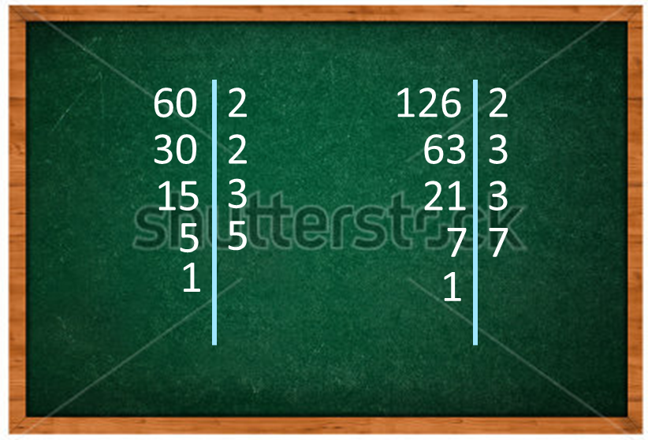
IMG03 | 141782077 | Recurso F6 | Fotografía | Horizontal | MA_04_03_CO_REC240_IMG03.jpg | 800 x 460 px |  |  | Niña con sus cuadernos en una clase. | 

